育児休業手当金請求書
延長請求の例（右ページ参照）
 |  |  |  |  | 育児休業手当金請求書 |  |  |  |  |  |  |  |  |  |  |  |  | 新 規 請 求

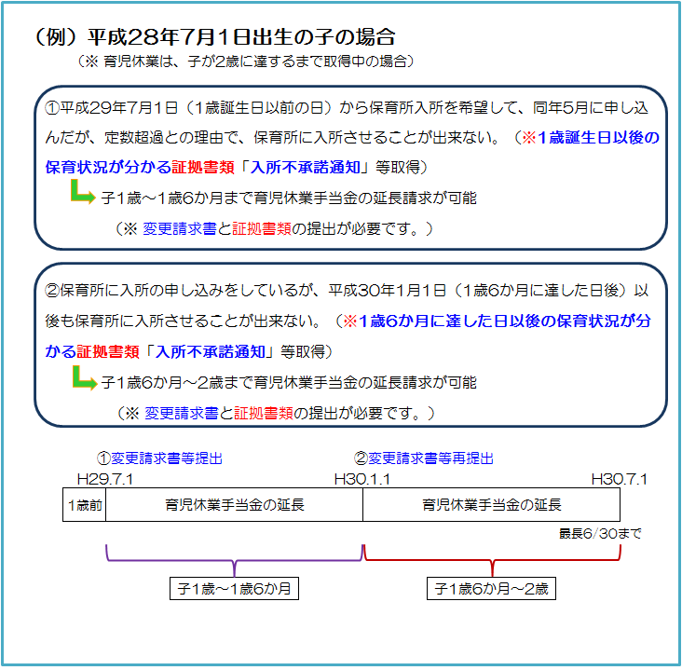
 |  |  |  |  |  |  |  |  |  |  |  |  |  |  |  |  |  | 変 更 請 求

組合員証 | 記 号 |  |  |  |  | 組合員 | フリガナ |  |  |  |  |  |  |  |  |  | 所属機関 | 名 称
 |  |  |  |  |  |  | 氏 名
 | 番 号 |  |  |  |  |  |  |  |  |  |  |  |  |  |  |  |  | 所在地
個人番号 ※ |  |  |  |  |  |  |  |  |  |  |  |  |  |  | ※ 組合員証記号･番号を記入の場合は不要です。
育児休業に係る子の生年月日 |  |  |  |  |  |  |  |  |  |  |  |  |  |  |  | 育児休業の初日
※育児休業期間中に給与報酬等が支給される場合は、報酬支給額証明書の提出が必要です。
また、両親とも育児休業する場合（パパ・ママ育休プラス制度）は、次に掲げる書類が必要になります。
①住民票
②育児休業取扱通知書（雇用保険加入者が取得）又は所属所長の証明書（人事異動通知書等、公務員が取得）
請求期間の給与報酬等の有無 |  |  |  |  |  |  |  |  |  | 有 （注1） |  |  |  | 無 |  | 育児休業の末日
標準報酬月額 (Ａ) |  |  |  |  |  | 等級 |  | 0 |  |  | 円 |  |  | 育児休業手当金の請求期間 |  |  |  |  |  |  |  |  |  |  | （注2）
 |  |  |  |  |  |  |  |  |  |  |  | 自 | 0 |  |  |  |  |  |  | 至
標準報酬日額 (Ｂ) |  |  |  |  |  |  |  | 0 |  |  | 円 | 給付上限額（Ｄ） |  |  |  | 67% | 13,832 |  | 円 | 給付上限額の算定式
【(Ａ) × 1/22 】 (10円未満4捨5入) |  |  |  |  |  |  |  |  |  |  |  | （円未満切捨） |  |  |  | 50% | 10,322 |  | 円 | （ア)×30×67/100 (180日を超える期間は50/100）×1/22
育児休業手当金日額 (Ｃ) |  |  |  |  |  |  |  | 67% | 0 |  | 円 | 給付日額 (Ｅ) |  |  |  | 67% | 0 |  | 円
 |  |  |  |  |  |  |  |  |  |  |  |  |  |  |  |  |  |  |  | (ア)＝雇用保険法第17条第4項第2号ﾊ（第18条第1項及び第2項）に定める額 |  |  |  | ＝15,140円
【(B)×67/100 (180日を超える期間は50/100)】 (円未満切捨) |  |  |  |  |  |  |  | 50% | 0 |  | 円 |  |  |  |  | 50% | 0 |  | 円
 |  |  |  |  |  |  |  |  |  |  |  | C>D⇒D、C≦D⇒C
各月の休業日数及び請求金額 | 対象月／ |  | 休業日数（注3）／ |  |  |  | 請求月額 |  |  | 対象月／ |  | 休業日数（注3）／ |  |  |  | 請求月額 |  |  | 対象月／ |  | 休業日数（注3）／ |  |  | 請求月額
 |  | 月 | 分 |  | 日 |  |  |  | 円 |  | 月 | 分 |  | 日 |  |  |  | 円 |  | 月 | 分 | 日 |  |  | 円
 |  | 月 | 分 |  | 日 |  |  |  | 円 |  | 月 | 分 |  | 日 |  |  |  | 円 |  | 月 | 分 | 日 |  |  | 円
 |  | 月 | 分 |  | 日 |  |  |  | 円 |  | 月 | 分 |  | 日 |  |  |  | 円 |  | 月 | 分 | 日 |  |  | 円
 |  | 月 | 分 |  | 日 |  |  |  | 円 |  | 月 | 分 |  | 日 |  |  |  | 円 |  | 月 | 分 | 日 |  |  | 円
 |  | 月 | 分 |  | 日 |  |  |  | 円 |  | 月 | 分 |  | 日 |  |  |  | 円 |  | 月 | 分 | 日 |  |  | 円
 |  | 月 | 分 |  | 日 |  |  |  | 円 |  | 月 | 分 |  | 日 |  |  |  | 円 |  | 月 | 分 | 日 |  |  | 円
 | 67％の期間 |  |  |  |  |  |  |  | まで | 休業日数合計 (Ｆ) |  |  |  | 0 |  | 日 | 請求金額 （Ｅ）×（Ｆ） |  |  |  |  | 0 |  |  | 円
 | 50％の期間 |  |  |  |  |  |  |  | から
支給期間 延長事由
 |  |  |  | 保育所における保育が実施されないため |  |  |  |  |  |  |  |  |  |  | 養育を予定していた配偶者との婚姻の解消等による別居
 |  |  |  | 養育を予定していた配偶者の死亡 |  |  |  |  |  |  |  |  |  |  | 養育を予定していた配偶者の産前産後休暇
 |  |  |  | 養育を予定していた配偶者の負傷・疾病等 |  |  |  |  |  |  |  |  |  | (支給期間を延長する場合のみ該当項目に V 印を付してください。）

 | 上記のとおり請求します。
 |  | 熊本県市町村職員共済組合理事長 様
 |  |  | 令和 |  |  | 年 |  | 月 |  | 日
 |  |  |  |  |  |  | 請 求 者 （組合員） |  |  |  | 住所
 |  |  |  |  |  |  |  |  |  |  | 氏名 |  |  |  |  |  |  |  |  |  |  |  | ㊞

 | 上記の記載事項は事実と相違ないものと認めます。
 |  |  | 令和 |  |  | 年 |  | 月 |  | 日
 |  |  |  |  |  |  | 所属所長 |  |  |  | 職名

 |  |  |  |  |  |  |  |  |  |  | 氏名 |  |  |  |  |  |  |  |  |  |  |  | 印

注1）育児休業期間に給与報酬等が支払われた場合、報酬支給証明書を別途添付してください。
注2）請求期間は、育児休業に係る子の満1歳の誕生日の前日（※パパ・ママ育休プラスの場合は、1歳2か月に達する日）までです。ただし、総務省令で 定める要件（請求書中の「支給期間延長事由」欄に掲げる５つの要件）のいずれかに該当する場合は、最長2歳に達する日までの範囲になります。
注3）休業日数は、土・日を除いた日数です。なお、祝日及び12月29日から1月3日までの日（土･日を除く。）は、給付日数に含まれます。
※支給対象期間に係る期間の短縮・延長、又は育児休業に係る子の満1歳の誕生日又は満1歳6か月を超える延長が生じた際は、変更請求書を提出してください。

共済組合受付欄
共済組合使用欄（以下には記入しないでください。）
決定伺 |  |  |  |  |  |  |  | 課 長 |  |  | 課長補佐 |  |  | 係 長 |  |  | 係 員
下記のとおり決定してよろしいか。

※ 決定額 |  |  |  |  |  |  | 円

